Formato Bitácora 7
 |  |  |  |  |  |  |  |  |  |  |  |  |  | Versión: 03
 |  |  |  |  |  |  |  |  |  |  |  |  |  | Código: GFPI-F-147
Proceso Gestión de Formación Profesional Integral
Formato Bitácora seguimiento Etapa productiva
REGIONAL RISARALDA
Centro diseño e Innovacion tecnologica industrial (CDITI)
BITÁCORA DE SEGUIMIENTO ETAPA PRODUCTIVA

Nombre de la empresa donde está realizando la etapa productiva |  |  |  |  |  | NIT |  | BITACORA N° |  |  | Período
Centro de comercio y servicios SENA Risaralda |  |  |  |  |  | 899999034-1 |  | 7 |  |  | 26/05/2025 al 8/06/2025

Nombre del jefe inmediato/Responsable |  |  |  |  | Teléfono de contacto |  |  |  | Correo electrónico
Javier Alejandro Morales Martinez |  |  |  |  | 3146812749 |  |  |  | jamoralesma@sena.edu.co

Seleccione con una "X" el tipo de modalidad de etapa productiva
CONTRATO DE APRENDIZAJE | x | VÍNCULO LABORAL O CONTRACTUAL | PROYECTO PRODUCTIVO |  | APOYO A UNA UNIDAD PRODUCTIVA FAMILIAR |  | APOYO A INSTITUCIÓN ESTATAL NACIONAL,TERRITORIAL, O A UNA ONG, O A ENTIDAD SIN ANIMO DE LUCRO |  |  | MONITORIA |  |  | PASANTIA

Nombre del aprendiz |  |  |  | Documento Id. |  |  | Teléfono de contacto |  |  |  | Correo electrónico institucional
Manuela Gañan Calvo |  |  |  | 1088257593 |  |  | 3215245264 |  |  |  | manuela.ganan20147@gmail.com

Número de ficha |  |  |  |  | Programa de formación
2716120 |  |  |  |  | Tecnologo en Construcción de Infraestuctura Vial

DESCRIPCIÓN DE LA ACTIVIDAD (Ingrese cuantas filas sean necesarias) |  |  |  |  | FECHA INICIO | FECHA FIN | EVIDENCIA DE CUMPLIMIENTO |  |  |  |  | OBSERVACIONES, INASISTENCIAS Y/O DIFICULTADES PRESENTADAS
Realice las especificaciones tecnicas del presupuesto de BAJANTES del area de comercio del Sena |  |  |  |  | 2025-05-26 | 2025-05-27 | 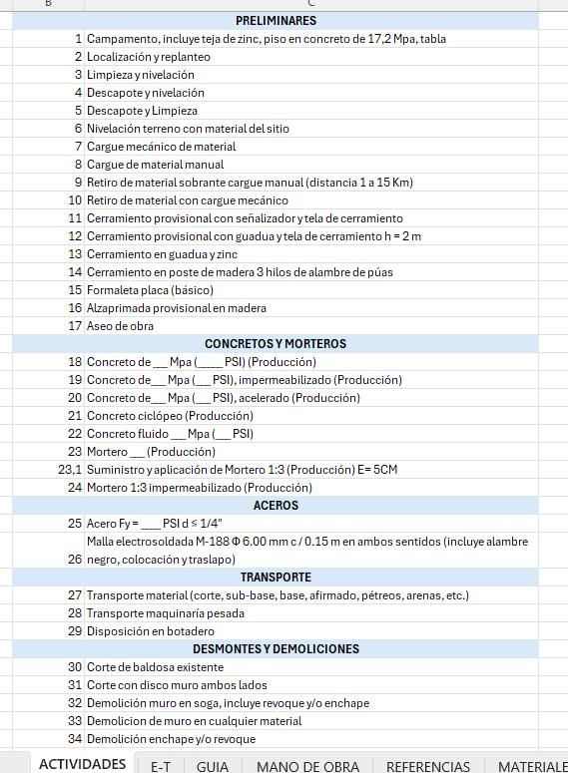 |  |  |  |  | NINGUNA
Continuamos relizando la base de datos del sena adicionando las especificaciones tecnicas de otros trabajos |  |  |  |  | 2025-05-27 | 2025-05-28 |  |  |  |  |  | NINGUNA
Realice las especificaciones tecnicas del presupuesto de BAÑOS de la Sede El Lembo del Sena |  |  |  |  | 2025-05-29 | 2025-05-30 | 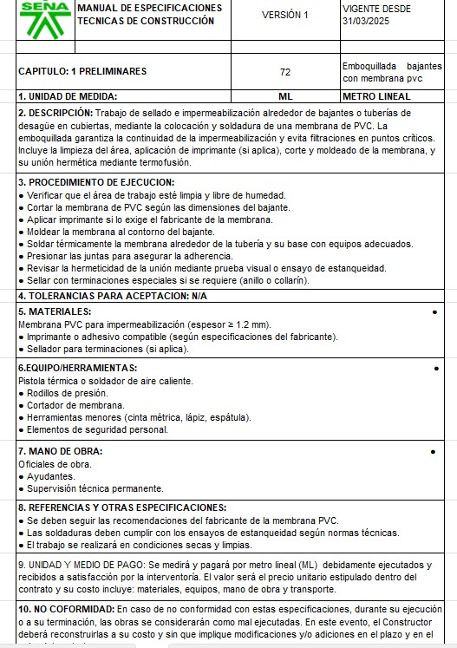 |  |  |  |  | NINGUNA
Realice las especificaciones tecnicas del presupuesto de RAMPAS del Sena |  |  |  |  | 2025-06-01 | 2025-06-02 |  |  |  |  |  | NINGUNA
Realice una validacion de productos y sus precios de acuerdo a un pedido de ferreteria e hicimos una validacion de mercado con algunos productos que faltaban. |  |  |  |  | 2025-06-03 | 2025-06-04 | 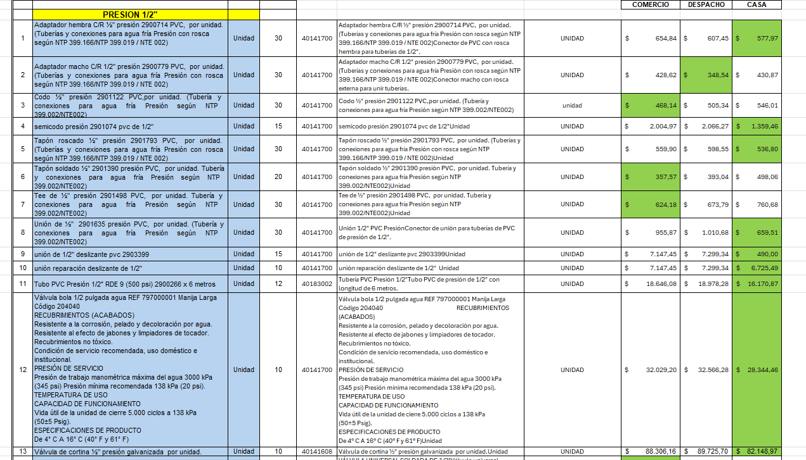 |  |  |  |  | NINGUNA
Realice las especificaciones tecnicas del presupuesto de LACTEOS de la Sede El Lembo del Sena |  |  |  |  | 2025-06-05 | 2025-06-06 |  |  | 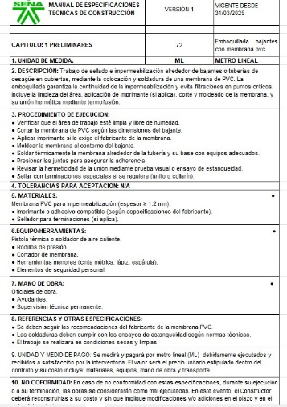 |  |  | NINGUNA

Manuela Gañan Calvo
 |  |  |  |  |  |  |  |  |  |  | 2025-06-09

Nombre del Aprendiz |  |  |  |  | Firma del aprendiz |  |  |  |  |  | Fecha entrega bitácora

Edimer Zapata Marín

Nombre del Instructor de Seguimiento |  |  |  |  | Firma de instructor de seguimiento |  |  |  |  | Firma del jefe inmediato (Si es del caso)

Nota: LOS DATOS PROPORCIONADOS SERÁN TRATADOS DE ACUERDO CON LA POLÍTICA DE TRATAMIENTO DE DATOS PERSONALES DEL SENA Y A LA LEY 1581 DE 2012.

